成果物登録管理画面（管理者権限）
プロジェクト名 |  |  | システム名 |  |  | 画面レイアウト設計書 |  |  |  |  |  |  |  | 作成者 | 作成日 |  | 更新者 | 更新日
13期12月対応 |  |  | LMS学習管理システム |  |  | 成果物登録管理画面（管理者権限） |  |  |  |  |  |  |  | 高橋大 | 2019-10-28 |  | 高橋大 | 2019-11-05

 | 画面イメージ

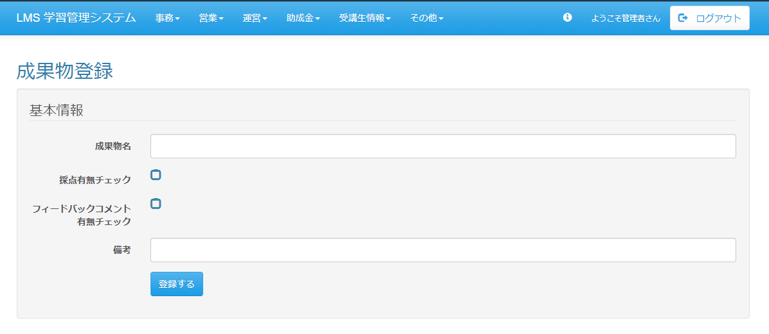

 | 出力仕様
 | No | 項目名 |  | データ元 |  |  |  |  |  |  |  | 備考
 |  |  |  | テーブル名 |  |  |  | フィールド
 | 基本情報
 | 1 | 成果物名 |  | - |  |  |  | - |  |  |  | テキストボックス
 | 2 | 採点有無チェック |  | - |  |  |  | - |  |  |  | チェックボックス：チェックで採点有
 | 3 | フィードバックコメント 有無チェック |  | - |  |  |  | - |  |  |  | チェックボックス：チェックでフィードバックコメント有

 | ◆『登録する』ボタン押下時

 | 入力仕様
 | No | 項目名 | 物理名 |  | コントロール |  | 必須 |  | 桁数 | 最小値 | 最大値 |  | 属性 |  |  | 備考
 | 基本情報
 | 1 | 成果物名 | deliverablesＮame |  | テキストボックス |  | ○ |  | - | - | - |  | -
 | 2 | 採点有無チェック | scoreFlg |  | チェックボックス |  | ○ |  | - | - | - |  | -
 | 3 | フィードバックコメント 有無チェック | feedbackFlg |  | チェックボックス |  | ○ |  | - | - | - |  | -
 | 4 | 登録する | - |  | 送信ボタン |  | - |  | - | - | - |  | - |  |  | /lms/deliverables/manage/list

 | データベース 更新
 | No | 名称 |  | テーブル名(物理名） |  |  |  | カラム名(物理名） |  |  |  | 備考
 | 1 | 成果物名 |  | m_deliverables |  |  |  | deliverables_name
 | 2 | 採点フラグ |  | m_deliverables |  |  |  | score_flg
 | 3 | フィードバックフラグ |  | m_deliverables |  |  |  | feedback_flg

